Presentazione PdTN
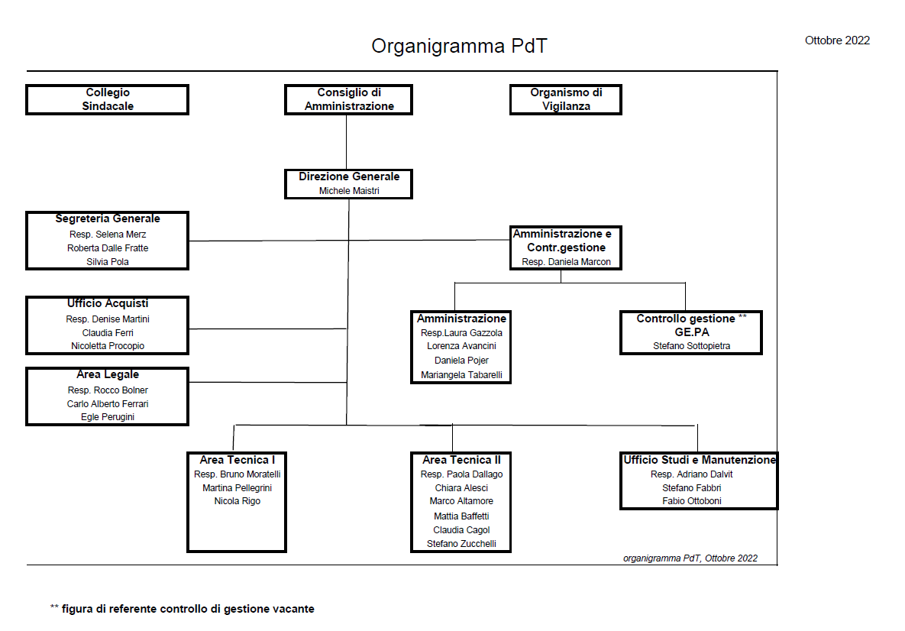
 | PRESENTAZIONE |  | DOCUMENTO APPROVATO IN DATA: 28.11.2022
Nome | Patrimonio del Trentino S.p.A.
Sede Legale | Trento, Via Brennero n. 164 - TRENTO
Natura giuridica | Società di diritto privato interamente controllata dalla Provincia autonoma di Trento
Enti controllati
Oggetto Sociale | La Società, a capitale interamente pubblico, costituisce lo strumento del sistema della Pubblica Amministrazione per l'acquisizione, la riqualificazione, la valorizzazione, la conservazione, la gestione, la manutenzione, l'alienazione e lo sviluppo dei beni, nonché dei diritti sui medesimi, della Provincia Autonoma di Trento e degli enti funzionali della Provincia Autonoma di Trento, degli enti locali, degli altri enti pubblici operanti nel territorio della Provincia Autonoma di Trento, nonché delle società a partecipazione pubblica, nel rispetto dei requisiti e delle finalità proprie dei beni pubblici oltre che delle direttive e degli indirizzi strategici stabiliti dalla Provincia Autonoma di Trento. La Società potrà fornire attività di consulenza, assistenza e altri servizi a favore della Provincia Autonoma di Trento e degli enti funzionali della Provincia Autonoma di Trento, degli enti locali e degli altri enti pubblici operanti nel territorio della Provincia Autonoma di Trento, nonché delle società a partecipazione pubblica, in materia di progetti d'investimento e di sviluppo economico, di collaborazione pubblico-privata e finanza di progetto, di strumenti finanziari per la gestione e la valorizzazione del patrimonio e per il finanziamento dei progetti d'investimento.
Capitale sociale | 329,883,065.00
Sistema di amministrazione e controllo | CdA | Andrea Villotti | Presidente con deleghe
 |  | Andrea Merler | Vice presidente senza deleghe
 |  | Barbara Balsamo | Consigliere con deleghe
 |  | Michela Noletti | Consigliere senza deleghe
 | Collegio Sindacale | Mariangela Sandri | Presidente
 |  | Patrizia Filippi | Sindaco
 |  | Stefano Schwarz | Sindaco
 | Società di Revisione | Ria Grant Thornton
 | Organismo per il Controllo Analogo | Organismo nomnato dalla PaT con poteri di indirizzo, vigilanza e controllo sulla Società
Organizzazione Intera | Direzione Generale | Michele Maistri (con procura speciale) | (v. poteri)
 | Segreteria Generale | Responsabile: Selena Merz | Addetti n. 2
 | Amministrazione e Controllo di Gestione Coordinamento: Daniela Marcon (con procura speciale) | Direzione dell'Area: Daniela Marcon (con procura speciale)
 |  | Resp. Amm. Laura Gazzola | Addetti n. 3
 |  | Resp. Controllo di Gest. Michele Dal Trozzo | Addetti n. 1
 | uff. Studi e Manutenzione | Responsabile: Adriano Dalvit | Addetti n. 2
 | Area Tecnica I | Responsabile: Bruno Moratelli | Addetti: n. 1
 | Area Tecnica II | Responsabile: Paola Dallago | Addetti: n. 4
Incarichi Speciali | Ufficio Acquisti | Responsabile: Denise Martini | Addetti n. 2
 | Area Legale | Responsabile: Rocco Bolner | Addetti n. 2
 | RSPP | Federico Carradore | consulente esterno
 | RPCT | Andrea Merler | Consigliere con funzioni di Vicepresidente
 | OdV | Emanuela Zanolli | membro esterno con funzioni di Presidente
 |  | Michela Lorenzini | membro esterno (Trentino Sviluppo)
 |  | Corrado Ravagni | membro esterno
 | commercialista/fiscalista | Stefano Tomazzoni
 | DPO | Studio Gadler
 | IT | Rigo (referente interno con supporto di Trentino Digitale)
NB Procure speciali: | Referente COVID 19 | Selena Merz

 | Michele Maistri
 | Daniela Marcon
 | Istituto Agrario di San Michele | per gestione in autonomia delle manutenzioni relative agli immobili di proprietà di Patrimonio (v. Convenzione)

